Inputs to use - PT
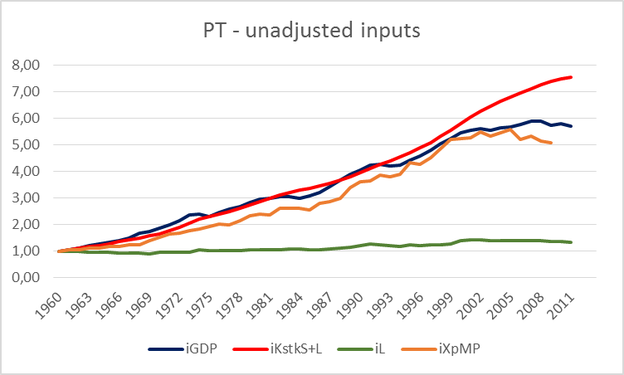
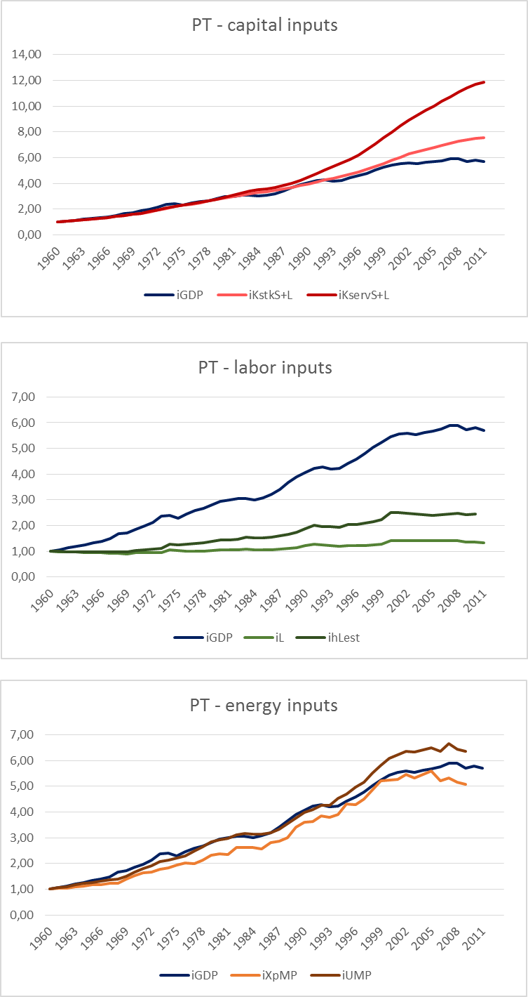
PT | Unadjusted Inputs
 | Capital | Variable | iKstkPWT
 |  | Pros | Same methodology for UK and PT; comparable
 |  | Cons | Not integrated with capital services measures; not country specific
 |  | Variable | iKstkS+L
 |  | Pros | Capital stock measured specifically for Portugal; integrated with capital services from the same source
 |  | Cons | Different assumptions (asset types, age-efficiency, etc) from UK capital stock measures
 | Labor | Variable | iL
 |  | Pros | Same methodology for UK and PT; comparable;
 |  | Cons | -
 | Energy | Variable | iXpMP
 |  | Pros | Integrated with useful exergy measures; comparable
 |  | Cons | Not available for UK

PT | "Best shot" Quality-adjusted Inputs
 | Capital | Variable | iKservS+L
 |  | Pros | Only available measure for capital services in Portugal for the considered time period
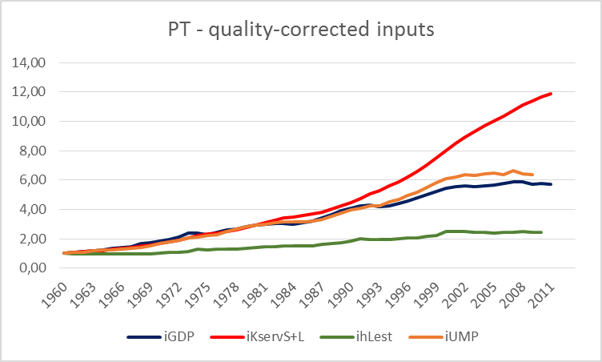
 |  | Cons | Different assumptions (asset types, age-efficiency, etc) from UK capital services measures
 | Labor | Variable | ihLest
 |  | Pros | Same methodology for UK and PT; comparable
 |  | Cons | May not be the best way to measure "skill"
 | Energy | Variable | iUMP - IST
 |  | Pros | Best available useful exergy measure for Portugal
 |  | Cons | Different assumptions from UK useful exergy measures

Inputs to use - UK
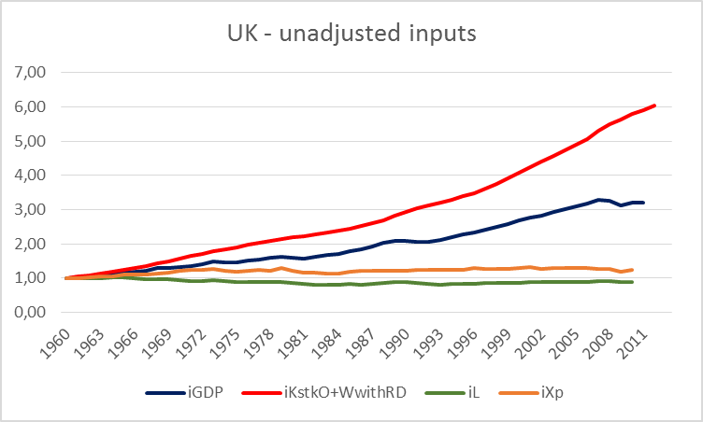
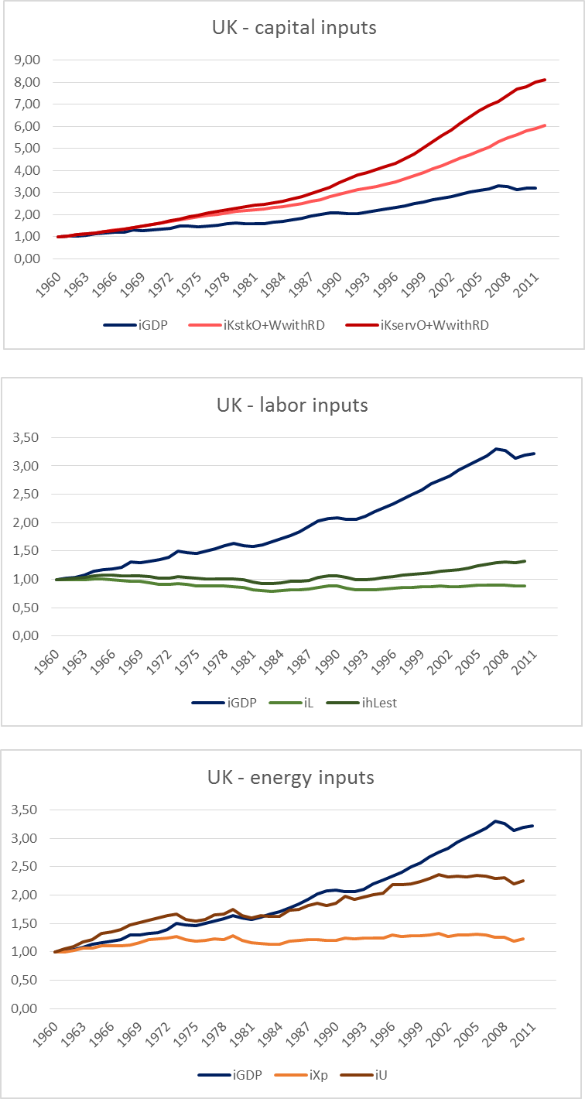
UK | Unadjusted Inputs
 | Capital | Variable | iKstkPWT
 |  | Pros | Same methodology for UK and PT; comparable
 |  | Cons | Not integrated with capital services measures; not country specific
 |  | Variable | iKstkO+WnoRD
 |  | Pros | Integrated with capital services measures; comparable
 |  | Cons | Does not include R&D assets; different assumptions from PT stock measures
 |  | Variable | iKstkO+WwithRD
 |  | Pros | Integrated with capital services measures; comparable; more complete
 |  | Cons | Different assumptions from PT stock measures
 | Labor | Variable | iL
 |  | Pros | Same methodology for UK and PT; comparable;
 |  | Cons | -
 | Energy | Variable | iXp - Leeds
 |  | Pros | Integrated with useful exergy measures; comparable
 |  | Cons | Measures exergy, not energy

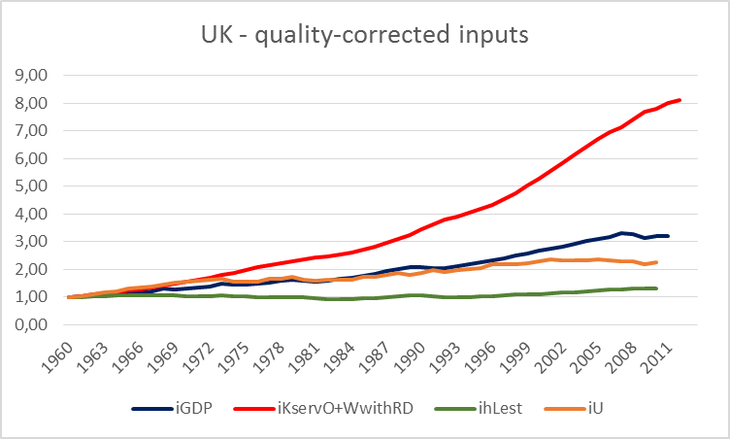
UK | "Best" Quality-adjusted Inputs
 | Capital | Variable | iKservO+WnoRD
 |  | Pros | Integrated with capital stock measures; comparable
 |  | Cons | Different assumptions (asset types, age-efficiency, etc) from UK capital services measures; does not include R&D
 |  | Variable | iKservO+WwithRD
 |  | Pros | Integrated with capital stock measures; comparable; more complete
 |  | Cons | Different assumptions (asset types, age-efficiency, etc) from UK capital services measures
 | Labor | Variable | ihLest
 |  | Pros | Same methodology for UK and PT; comparable
 |  | Cons | May not be the best way to measure "skill"
 | Energy | Variable | iU - Leeds
 |  | Pros | Best available useful exergy measure for UK
 |  | Cons | Different assumptions from PT useful exergy measures

Plots
PT - quality-corrected inputs
 | iGDP | iKservS+L | ihLest | iUMP
1960 | 1.00 | 1.00 | 1.00 | 1.00
1961 | 1.07 | 1.06 | 1.00 | 1.07
1962 | 1.13 | 1.12 | 0.99 | 1.09
1963 | 1.20 | 1.17 | 0.99 | 1.18
1964 | 1.26 | 1.22 | 0.98 | 1.22
1965 | 1.35 | 1.28 | 0.98 | 1.25
1966 | 1.39 | 1.36 | 0.98 | 1.32
1967 | 1.49 | 1.43 | 0.98 | 1.38
1968 | 1.68 | 1.50 | 0.98 | 1.39
1969 | 1.73 | 1.59 | 0.98 | 1.50
1970 | 1.85 | 1.68 | 1.04 | 1.67
1971 | 1.98 | 1.79 | 1.07 | 1.81
1972 | 2.14 | 1.92 | 1.10 | 1.91
1973 | 2.38 | 2.07 | 1.13 | 2.08
1974 | 2.40 | 2.23 | 1.28 | 2.14
1975 | 2.30 | 2.33 | 1.26 | 2.21
1976 | 2.46 | 2.41 | 1.27 | 2.31
1977 | 2.59 | 2.51 | 1.30 | 2.48
1978 | 2.67 | 2.63 | 1.32 | 2.65
1979 | 2.82 | 2.77 | 1.38 | 2.83
1980 | 2.95 | 2.92 | 1.43 | 2.93
1981 | 2.99 | 3.09 | 1.44 | 2.97
1982 | 3.06 | 3.26 | 1.46 | 3.10
1983 | 3.05 | 3.41 | 1.54 | 3.16
1984 | 3.00 | 3.50 | 1.53 | 3.14
1985 | 3.08 | 3.58 | 1.54 | 3.13
1986 | 3.21 | 3.68 | 1.54 | 3.20
1987 | 3.41 | 3.84 | 1.61 | 3.32
1988 | 3.67 | 4.03 | 1.67 | 3.55
1989 | 3.90 | 4.23 | 1.75 | 3.78
1990 | 4.06 | 4.48 | 1.87 | 3.97
1991 | 4.24 | 4.75 | 2.01 | 4.10
1992 | 4.28 | 5.04 | 1.97 | 4.25
1993 | 4.19 | 5.31 | 1.95 | 4.26
1994 | 4.23 | 5.59 | 1.95 | 4.54
1995 | 4.42 | 5.88 | 2.03 | 4.69
1996 | 4.58 | 6.20 | 2.05 | 4.96
1997 | 4.79 | 6.60 | 2.09 | 5.16
1998 | 5.03 | 7.06 | 2.16 | 5.51
1999 | 5.24 | 7.53 | 2.23 | 5.81
2000 | 5.44 | 8.01 | 2.51 | 6.08
2001 | 5.55 | 8.48 | 2.51 | 6.21
2002 | 5.59 | 8.92 | 2.49 | 6.36
2003 | 5.54 | 9.31 | 2.44 | 6.33
2004 | 5.63 | 9.68 | 2.43 | 6.42
2005 | 5.67 | 10.03 | 2.40 | 6.51
2006 | 5.75 | 10.37 | 2.42 | 6.36
2007 | 5.89 | 10.74 | 2.46 | 6.67
2008 | 5.89 | 11.12 | 2.48 | 6.45
2009 | 5.72 | 11.41 | 2.43 | 6.37
...
PT - capital inputs
 | iGDP | iKstkS+L | iKservS+L
1960 | 1.00 | 1.00 | 1.00
1961 | 1.07 | 1.06 | 1.06
1962 | 1.13 | 1.13 | 1.12
1963 | 1.20 | 1.17 | 1.17
1964 | 1.26 | 1.22 | 1.22
1965 | 1.35 | 1.28 | 1.28
1966 | 1.39 | 1.35 | 1.36
1967 | 1.49 | 1.43 | 1.43
1968 | 1.68 | 1.50 | 1.50
1969 | 1.73 | 1.58 | 1.59
1970 | 1.85 | 1.66 | 1.68
1971 | 1.98 | 1.76 | 1.79
1972 | 2.14 | 1.90 | 1.92
1973 | 2.38 | 2.05 | 2.07
1974 | 2.40 | 2.21 | 2.23
1975 | 2.30 | 2.30 | 2.33
1976 | 2.46 | 2.38 | 2.41
1977 | 2.59 | 2.50 | 2.51
1978 | 2.67 | 2.63 | 2.63
1979 | 2.82 | 2.74 | 2.77
1980 | 2.95 | 2.85 | 2.92
1981 | 2.99 | 2.98 | 3.09
1982 | 3.06 | 3.10 | 3.26
1983 | 3.05 | 3.21 | 3.41
1984 | 3.00 | 3.29 | 3.50
1985 | 3.08 | 3.36 | 3.58
1986 | 3.21 | 3.45 | 3.68
1987 | 3.41 | 3.56 | 3.84
1988 | 3.67 | 3.68 | 4.03
1989 | 3.90 | 3.81 | 4.23
1990 | 4.06 | 3.96 | 4.48
1991 | 4.24 | 4.10 | 4.75
1992 | 4.28 | 4.26 | 5.04
1993 | 4.19 | 4.40 | 5.31
1994 | 4.23 | 4.55 | 5.59
1995 | 4.42 | 4.71 | 5.88
1996 | 4.58 | 4.88 | 6.20
1997 | 4.79 | 5.08 | 6.60
1998 | 5.03 | 5.31 | 7.06
1999 | 5.24 | 5.56 | 7.53
2000 | 5.44 | 5.81 | 8.01
2001 | 5.55 | 6.05 | 8.48
2002 | 5.59 | 6.27 | 8.92
2003 | 5.54 | 6.45 | 9.31
2004 | 5.63 | 6.63 | 9.68
2005 | 5.67 | 6.80 | 10.03
2006 | 5.75 | 6.96 | 10.37
2007 | 5.89 | 7.12 | 10.74
2008 | 5.89 | 7.27 | 11.12
2009 | 5.72 | 7.38 | 11.41
...
UK - capital inputs
 | iGDP | iKstkO+WwithRD | iKservO+WwithRD
1960 | 1.00 | 1.00 | 1.00
1961 | 1.02 | 1.05 | 1.05
1962 | 1.04 | 1.09 | 1.09
1963 | 1.08 | 1.13 | 1.14
1964 | 1.14 | 1.18 | 1.18
1965 | 1.17 | 1.24 | 1.23
1966 | 1.19 | 1.30 | 1.29
1967 | 1.22 | 1.36 | 1.34
1968 | 1.30 | 1.43 | 1.41
1969 | 1.29 | 1.50 | 1.48
1970 | 1.32 | 1.57 | 1.56
1971 | 1.34 | 1.64 | 1.63
1972 | 1.39 | 1.71 | 1.71
1973 | 1.50 | 1.78 | 1.79
1974 | 1.47 | 1.85 | 1.89
1975 | 1.46 | 1.91 | 1.99
1976 | 1.50 | 1.97 | 2.07
1977 | 1.54 | 2.02 | 2.14
1978 | 1.59 | 2.08 | 2.21
1979 | 1.63 | 2.14 | 2.29
1980 | 1.60 | 2.18 | 2.38
1981 | 1.58 | 2.22 | 2.45
1982 | 1.61 | 2.27 | 2.48
1983 | 1.67 | 2.32 | 2.55
1984 | 1.71 | 2.37 | 2.63
1985 | 1.77 | 2.44 | 2.70
1986 | 1.84 | 2.51 | 2.82
1987 | 1.93 | 2.60 | 2.95
1988 | 2.03 | 2.69 | 3.09
1989 | 2.07 | 2.81 | 3.26
1990 | 2.09 | 2.93 | 3.46
1991 | 2.06 | 3.04 | 3.63
1992 | 2.06 | 3.12 | 3.79
1993 | 2.11 | 3.20 | 3.91
1994 | 2.20 | 3.29 | 4.04
1995 | 2.27 | 3.38 | 4.18
1996 | 2.33 | 3.49 | 4.34
1997 | 2.41 | 3.61 | 4.53
1998 | 2.49 | 3.76 | 4.74
1999 | 2.57 | 3.92 | 5.02
2000 | 2.68 | 4.07 | 5.29
2001 | 2.76 | 4.23 | 5.57
2002 | 2.82 | 4.40 | 5.85
2003 | 2.93 | 4.56 | 6.14
2004 | 3.02 | 4.72 | 6.44
2005 | 3.10 | 4.90 | 6.72
2006 | 3.18 | 5.07 | 6.95
2007 | 3.30 | 5.29 | 7.13
2008 | 3.27 | 5.50 | 7.42
2009 | 3.14 | 5.64 | 7.69
...
 | PT |  |  |  |  |  |  |  |  | UK
Year | iGDP | iKstkS+L | iKservS+L | iL | ihLest | iXpMP | iUMP | Year | iGDP | iKstkO+WwithRD | iKservO+WwithRD | iL | ihLest | iXp | iU
1960 | 1.00 | 1.00 | 1.00 | 1.00 | 1.00 | 1.00 | 1.00 | 1960 | 1.00 | 1.00 | 1.00 | 1.00 | 1.00 | 1.00 | 1.00
1961 | 1.07 | 1.06 | 1.06 | 0.99 | 1.00 | 1.05 | 1.07 | 1961 | 1.02 | 1.05 | 1.05 | 1.00 | 1.01 | 1.00 | 1.05
1962 | 1.13 | 1.13 | 1.12 | 0.98 | 0.99 | 1.05 | 1.09 | 1962 | 1.04 | 1.09 | 1.09 | 0.99 | 1.02 | 1.02 | 1.09
1963 | 1.20 | 1.17 | 1.17 | 0.97 | 0.99 | 1.10 | 1.18 | 1963 | 1.08 | 1.13 | 1.14 | 1.00 | 1.04 | 1.06 | 1.18
1964 | 1.26 | 1.22 | 1.22 | 0.96 | 0.98 | 1.12 | 1.22 | 1964 | 1.14 | 1.18 | 1.18 | 1.01 | 1.06 | 1.06 | 1.22
1965 | 1.35 | 1.28 | 1.28 | 0.95 | 0.98 | 1.17 | 1.25 | 1965 | 1.17 | 1.24 | 1.23 | 1.01 | 1.07 | 1.11 | 1.33
1966 | 1.39 | 1.35 | 1.36 | 0.94 | 0.98 | 1.18 | 1.32 | 1966 | 1.19 | 1.30 | 1.29 | 1.00 | 1.07 | 1.10 | 1.35
1967 | 1.49 | 1.43 | 1.43 | 0.93 | 0.98 | 1.23 | 1.38 | 1967 | 1.22 | 1.36 | 1.34 | 0.98 | 1.06 | 1.10 | 1.39
1968 | 1.68 | 1.50 | 1.50 | 0.92 | 0.98 | 1.24 | 1.39 | 1968 | 1.30 | 1.43 | 1.41 | 0.97 | 1.06 | 1.12 | 1.47
1969 | 1.73 | 1.58 | 1.59 | 0.91 | 0.98 | 1.38 | 1.50 | 1969 | 1.29 | 1.50 | 1.48 | 0.97 | 1.06 | 1.17 | 1.51
1970 | 1.85 | 1.66 | 1.68 | 0.95 | 1.04 | 1.53 | 1.67 | 1970 | 1.32 | 1.57 | 1.56 | 0.94 | 1.05 | 1.21 | 1.56
1971 | 1.98 | 1.76 | 1.79 | 0.96 | 1.07 | 1.63 | 1.81 | 1971 | 1.34 | 1.64 | 1.63 | 0.92 | 1.02 | 1.24 | 1.60
1972 | 2.14 | 1.90 | 1.92 | 0.96 | 1.10 | 1.66 | 1.91 | 1972 | 1.39 | 1.71 | 1.71 | 0.91 | 1.02 | 1.24 | 1.65
1973 | 2.38 | 2.05 | 2.07 | 0.96 | 1.13 | 1.76 | 2.08 | 1973 | 1.50 | 1.78 | 1.79 | 0.93 | 1.05 | 1.28 | 1.66
UK - quality-corrected inputs
 | iGDP | iKservO+WwithRD | ihLest | iU
1960 | 1.00 | 1.00 | 1.00 | 1.00
1961 | 1.02 | 1.05 | 1.01 | 1.05
1962 | 1.04 | 1.09 | 1.02 | 1.09
1963 | 1.08 | 1.14 | 1.04 | 1.18
1964 | 1.14 | 1.18 | 1.06 | 1.22
1965 | 1.17 | 1.23 | 1.07 | 1.33
1966 | 1.19 | 1.29 | 1.07 | 1.35
1967 | 1.22 | 1.34 | 1.06 | 1.39
1968 | 1.30 | 1.41 | 1.06 | 1.47
1969 | 1.29 | 1.48 | 1.06 | 1.51
1970 | 1.32 | 1.56 | 1.05 | 1.56
1971 | 1.34 | 1.63 | 1.02 | 1.60
1972 | 1.39 | 1.71 | 1.02 | 1.65
1973 | 1.50 | 1.79 | 1.05 | 1.66
1974 | 1.47 | 1.89 | 1.04 | 1.57
1975 | 1.46 | 1.99 | 1.02 | 1.54
1976 | 1.50 | 2.07 | 1.01 | 1.57
1977 | 1.54 | 2.14 | 1.01 | 1.66
1978 | 1.59 | 2.21 | 1.01 | 1.66
1979 | 1.63 | 2.29 | 1.01 | 1.75
1980 | 1.60 | 2.38 | 1.00 | 1.64
1981 | 1.58 | 2.45 | 0.95 | 1.60
1982 | 1.61 | 2.48 | 0.93 | 1.64
1983 | 1.67 | 2.55 | 0.93 | 1.62
1984 | 1.71 | 2.63 | 0.94 | 1.63
1985 | 1.77 | 2.70 | 0.96 | 1.73
1986 | 1.84 | 2.82 | 0.96 | 1.75
1987 | 1.93 | 2.95 | 0.99 | 1.81
1988 | 2.03 | 3.09 | 1.03 | 1.86
1989 | 2.07 | 3.26 | 1.06 | 1.82
1990 | 2.09 | 3.46 | 1.07 | 1.86
1991 | 2.06 | 3.63 | 1.03 | 1.98
1992 | 2.06 | 3.79 | 1.00 | 1.93
1993 | 2.11 | 3.91 | 0.99 | 1.97
1994 | 2.20 | 4.04 | 1.01 | 2.00
1995 | 2.27 | 4.18 | 1.03 | 2.04
1996 | 2.33 | 4.34 | 1.05 | 2.19
1997 | 2.41 | 4.53 | 1.07 | 2.18
1998 | 2.49 | 4.74 | 1.09 | 2.20
1999 | 2.57 | 5.02 | 1.10 | 2.24
2000 | 2.68 | 5.29 | 1.11 | 2.29
2001 | 2.76 | 5.57 | 1.14 | 2.36
2002 | 2.82 | 5.85 | 1.16 | 2.33
2003 | 2.93 | 6.14 | 1.17 | 2.33
2004 | 3.02 | 6.44 | 1.20 | 2.32
2005 | 3.10 | 6.72 | 1.24 | 2.35
2006 | 3.18 | 6.95 | 1.26 | 2.33
2007 | 3.30 | 7.13 | 1.29 | 2.29
2008 | 3.27 | 7.42 | 1.30 | 2.31
2009 | 3.14 | 7.69 | 1.30 | 2.19
...
PT - labor inputs
 | iGDP | iL | ihLest
1960 | 1.00 | 1.00 | 1.00
1961 | 1.07 | 0.99 | 1.00
1962 | 1.13 | 0.98 | 0.99
1963 | 1.20 | 0.97 | 0.99
1964 | 1.26 | 0.96 | 0.98
1965 | 1.35 | 0.95 | 0.98
1966 | 1.39 | 0.94 | 0.98
1967 | 1.49 | 0.93 | 0.98
1968 | 1.68 | 0.92 | 0.98
1969 | 1.73 | 0.91 | 0.98
1970 | 1.85 | 0.95 | 1.04
1971 | 1.98 | 0.96 | 1.07
1972 | 2.14 | 0.96 | 1.10
1973 | 2.38 | 0.96 | 1.13
1974 | 2.40 | 1.07 | 1.28
1975 | 2.30 | 1.03 | 1.26
1976 | 2.46 | 1.02 | 1.27
1977 | 2.59 | 1.02 | 1.30
1978 | 2.67 | 1.02 | 1.32
1979 | 2.82 | 1.04 | 1.38
1980 | 2.95 | 1.07 | 1.43
1981 | 2.99 | 1.05 | 1.44
1982 | 3.06 | 1.05 | 1.46
1983 | 3.05 | 1.09 | 1.54
1984 | 3.00 | 1.07 | 1.53
1985 | 3.08 | 1.06 | 1.54
1986 | 3.21 | 1.05 | 1.54
1987 | 3.41 | 1.08 | 1.61
1988 | 3.67 | 1.11 | 1.67
1989 | 3.90 | 1.15 | 1.75
1990 | 4.06 | 1.21 | 1.87
1991 | 4.24 | 1.28 | 2.01
1992 | 4.28 | 1.24 | 1.97
1993 | 4.19 | 1.22 | 1.95
1994 | 4.23 | 1.19 | 1.95
1995 | 4.42 | 1.23 | 2.03
1996 | 4.58 | 1.22 | 2.05
1997 | 4.79 | 1.23 | 2.09
1998 | 5.03 | 1.25 | 2.16
1999 | 5.24 | 1.27 | 2.23
2000 | 5.44 | 1.41 | 2.51
2001 | 5.55 | 1.42 | 2.51
2002 | 5.59 | 1.42 | 2.49
2003 | 5.54 | 1.41 | 2.44
2004 | 5.63 | 1.41 | 2.43
2005 | 5.67 | 1.40 | 2.40
2006 | 5.75 | 1.40 | 2.42
2007 | 5.89 | 1.41 | 2.46
2008 | 5.89 | 1.41 | 2.48
2009 | 5.72 | 1.37 | 2.43
...
UK - labor inputs
 | iGDP | iL | ihLest
1960 | 1.00 | 1.00 | 1.00
1961 | 1.02 | 1.00 | 1.01
1962 | 1.04 | 0.99 | 1.02
1963 | 1.08 | 1.00 | 1.04
1964 | 1.14 | 1.01 | 1.06
1965 | 1.17 | 1.01 | 1.07
1966 | 1.19 | 1.00 | 1.07
1967 | 1.22 | 0.98 | 1.06
1968 | 1.30 | 0.97 | 1.06
1969 | 1.29 | 0.97 | 1.06
1970 | 1.32 | 0.94 | 1.05
1971 | 1.34 | 0.92 | 1.02
1972 | 1.39 | 0.91 | 1.02
1973 | 1.50 | 0.93 | 1.05
1974 | 1.47 | 0.91 | 1.04
1975 | 1.46 | 0.89 | 1.02
1976 | 1.50 | 0.88 | 1.01
1977 | 1.54 | 0.88 | 1.01
1978 | 1.59 | 0.88 | 1.01
1979 | 1.63 | 0.88 | 1.01
1980 | 1.60 | 0.86 | 1.00
1981 | 1.58 | 0.82 | 0.95
1982 | 1.61 | 0.80 | 0.93
1983 | 1.67 | 0.79 | 0.93
1984 | 1.71 | 0.80 | 0.94
1985 | 1.77 | 0.82 | 0.96
1986 | 1.84 | 0.82 | 0.96
1987 | 1.93 | 0.83 | 0.99
1988 | 2.03 | 0.86 | 1.03
1989 | 2.07 | 0.88 | 1.06
1990 | 2.09 | 0.88 | 1.07
1991 | 2.06 | 0.85 | 1.03
1992 | 2.06 | 0.82 | 1.00
1993 | 2.11 | 0.81 | 0.99
1994 | 2.20 | 0.82 | 1.01
1995 | 2.27 | 0.83 | 1.03
1996 | 2.33 | 0.84 | 1.05
1997 | 2.41 | 0.86 | 1.07
1998 | 2.49 | 0.86 | 1.09
1999 | 2.57 | 0.87 | 1.10
2000 | 2.68 | 0.87 | 1.11
2001 | 2.76 | 0.88 | 1.14
2002 | 2.82 | 0.88 | 1.16
2003 | 2.93 | 0.88 | 1.17
2004 | 3.02 | 0.88 | 1.20
2005 | 3.10 | 0.89 | 1.24
2006 | 3.18 | 0.90 | 1.26
2007 | 3.30 | 0.90 | 1.29
2008 | 3.27 | 0.90 | 1.30
2009 | 3.14 | 0.88 | 1.30
...
1974 | 2.40 | 2.21 | 2.23 | 1.07 | 1.28 | 1.83 | 2.14 | 1974 | 1.47 | 1.85 | 1.89 | 0.91 | 1.04 | 1.22 | 1.57
1975 | 2.30 | 2.30 | 2.33 | 1.03 | 1.26 | 1.93 | 2.21 | 1975 | 1.46 | 1.91 | 1.99 | 0.89 | 1.02 | 1.19 | 1.54
1976 | 2.46 | 2.38 | 2.41 | 1.02 | 1.27 | 2.03 | 2.31 | 1976 | 1.50 | 1.97 | 2.07 | 0.88 | 1.01 | 1.20 | 1.57
1977 | 2.59 | 2.50 | 2.51 | 1.02 | 1.30 | 1.98 | 2.48 | 1977 | 1.54 | 2.02 | 2.14 | 0.88 | 1.01 | 1.23 | 1.66
1978 | 2.67 | 2.63 | 2.63 | 1.02 | 1.32 | 2.14 | 2.65 | 1978 | 1.59 | 2.08 | 2.21 | 0.88 | 1.01 | 1.22 | 1.66
1979 | 2.82 | 2.74 | 2.77 | 1.04 | 1.38 | 2.32 | 2.83 | 1979 | 1.63 | 2.14 | 2.29 | 0.88 | 1.01 | 1.29 | 1.75
1980 | 2.95 | 2.85 | 2.92 | 1.07 | 1.43 | 2.38 | 2.93 | 1980 | 1.60 | 2.18 | 2.38 | 0.86 | 1.00 | 1.20 | 1.64
1981 | 2.99 | 2.98 | 3.09 | 1.05 | 1.44 | 2.36 | 2.97 | 1981 | 1.58 | 2.22 | 2.45 | 0.82 | 0.95 | 1.16 | 1.60
1982 | 3.06 | 3.10 | 3.26 | 1.05 | 1.46 | 2.61 | 3.10 | 1982 | 1.61 | 2.27 | 2.48 | 0.80 | 0.93 | 1.15 | 1.64
1983 | 3.05 | 3.21 | 3.41 | 1.09 | 1.54 | 2.61 | 3.16 | 1983 | 1.67 | 2.32 | 2.55 | 0.79 | 0.93 | 1.14 | 1.62
1984 | 3.00 | 3.29 | 3.50 | 1.07 | 1.53 | 2.61 | 3.14 | 1984 | 1.71 | 2.37 | 2.63 | 0.80 | 0.94 | 1.13 | 1.63
1985 | 3.08 | 3.36 | 3.58 | 1.06 | 1.54 | 2.57 | 3.13 | 1985 | 1.77 | 2.44 | 2.70 | 0.82 | 0.96 | 1.19 | 1.73
1986 | 3.21 | 3.45 | 3.68 | 1.05 | 1.54 | 2.81 | 3.20 | 1986 | 1.84 | 2.51 | 2.82 | 0.82 | 0.96 | 1.21 | 1.75
1987 | 3.41 | 3.56 | 3.84 | 1.08 | 1.61 | 2.88 | 3.32 | 1987 | 1.93 | 2.60 | 2.95 | 0.83 | 0.99 | 1.22 | 1.81
1988 | 3.67 | 3.68 | 4.03 | 1.11 | 1.67 | 2.99 | 3.55 | 1988 | 2.03 | 2.69 | 3.09 | 0.86 | 1.03 | 1.22 | 1.86
1989 | 3.90 | 3.81 | 4.23 | 1.15 | 1.75 | 3.41 | 3.78 | 1989 | 2.07 | 2.81 | 3.26 | 0.88 | 1.06 | 1.20 | 1.82
PT - energy inputs
 | iGDP | iXpMP | iUMP
1960 | 1.00 | 1.00 | 1.00
1961 | 1.07 | 1.05 | 1.07
1962 | 1.13 | 1.05 | 1.09
1963 | 1.20 | 1.10 | 1.18
1964 | 1.26 | 1.12 | 1.22
1965 | 1.35 | 1.17 | 1.25
1966 | 1.39 | 1.18 | 1.32
1967 | 1.49 | 1.23 | 1.38
1968 | 1.68 | 1.24 | 1.39
1969 | 1.73 | 1.38 | 1.50
1970 | 1.85 | 1.53 | 1.67
1971 | 1.98 | 1.63 | 1.81
1972 | 2.14 | 1.66 | 1.91
1973 | 2.38 | 1.76 | 2.08
1974 | 2.40 | 1.83 | 2.14
1975 | 2.30 | 1.93 | 2.21
1976 | 2.46 | 2.03 | 2.31
1977 | 2.59 | 1.98 | 2.48
1978 | 2.67 | 2.14 | 2.65
1979 | 2.82 | 2.32 | 2.83
1980 | 2.95 | 2.38 | 2.93
1981 | 2.99 | 2.36 | 2.97
1982 | 3.06 | 2.61 | 3.10
1983 | 3.05 | 2.61 | 3.16
1984 | 3.00 | 2.61 | 3.14
1985 | 3.08 | 2.57 | 3.13
1986 | 3.21 | 2.81 | 3.20
1987 | 3.41 | 2.88 | 3.32
1988 | 3.67 | 2.99 | 3.55
1989 | 3.90 | 3.41 | 3.78
1990 | 4.06 | 3.61 | 3.97
1991 | 4.24 | 3.64 | 4.10
1992 | 4.28 | 3.86 | 4.25
1993 | 4.19 | 3.79 | 4.26
1994 | 4.23 | 3.89 | 4.54
1995 | 4.42 | 4.31 | 4.69
1996 | 4.58 | 4.28 | 4.96
1997 | 4.79 | 4.50 | 5.16
1998 | 5.03 | 4.86 | 5.51
1999 | 5.24 | 5.21 | 5.81
2000 | 5.44 | 5.24 | 6.08
2001 | 5.55 | 5.26 | 6.21
2002 | 5.59 | 5.47 | 6.36
2003 | 5.54 | 5.32 | 6.33
2004 | 5.63 | 5.46 | 6.42
2005 | 5.67 | 5.59 | 6.51
2006 | 5.75 | 5.21 | 6.36
2007 | 5.89 | 5.34 | 6.67
2008 | 5.89 | 5.15 | 6.45
2009 | 5.72 | 5.07 | 6.37
...
UK - energy inputs
 | iGDP | iXp | iU
1960 | 1.00 | 1.00 | 1.00
1961 | 1.02 | 1.00 | 1.05
1962 | 1.04 | 1.02 | 1.09
1963 | 1.08 | 1.06 | 1.18
1964 | 1.14 | 1.06 | 1.22
1965 | 1.17 | 1.11 | 1.33
1966 | 1.19 | 1.10 | 1.35
1967 | 1.22 | 1.10 | 1.39
1968 | 1.30 | 1.12 | 1.47
1969 | 1.29 | 1.17 | 1.51
1970 | 1.32 | 1.21 | 1.56
1971 | 1.34 | 1.24 | 1.60
1972 | 1.39 | 1.24 | 1.65
1973 | 1.50 | 1.28 | 1.66
1974 | 1.47 | 1.22 | 1.57
1975 | 1.46 | 1.19 | 1.54
1976 | 1.50 | 1.20 | 1.57
1977 | 1.54 | 1.23 | 1.66
1978 | 1.59 | 1.22 | 1.66
1979 | 1.63 | 1.29 | 1.75
1980 | 1.60 | 1.20 | 1.64
1981 | 1.58 | 1.16 | 1.60
1982 | 1.61 | 1.15 | 1.64
1983 | 1.67 | 1.14 | 1.62
1984 | 1.71 | 1.13 | 1.63
1985 | 1.77 | 1.19 | 1.73
1986 | 1.84 | 1.21 | 1.75
1987 | 1.93 | 1.22 | 1.81
1988 | 2.03 | 1.22 | 1.86
1989 | 2.07 | 1.20 | 1.82
1990 | 2.09 | 1.20 | 1.86
1991 | 2.06 | 1.24 | 1.98
1992 | 2.06 | 1.23 | 1.93
1993 | 2.11 | 1.24 | 1.97
1994 | 2.20 | 1.24 | 2.00
1995 | 2.27 | 1.25 | 2.04
1996 | 2.33 | 1.30 | 2.19
1997 | 2.41 | 1.27 | 2.18
1998 | 2.49 | 1.28 | 2.20
1999 | 2.57 | 1.28 | 2.24
2000 | 2.68 | 1.30 | 2.29
2001 | 2.76 | 1.32 | 2.36
2002 | 2.82 | 1.28 | 2.33
2003 | 2.93 | 1.29 | 2.33
2004 | 3.02 | 1.29 | 2.32
2005 | 3.10 | 1.31 | 2.35
2006 | 3.18 | 1.29 | 2.33
2007 | 3.30 | 1.26 | 2.29
2008 | 3.27 | 1.26 | 2.31
2009 | 3.14 | 1.19 | 2.19
...
1990 | 4.06 | 3.96 | 4.48 | 1.21 | 1.87 | 3.61 | 3.97 | 1990 | 2.09 | 2.93 | 3.46 | 0.88 | 1.07 | 1.20 | 1.86
1991 | 4.24 | 4.10 | 4.75 | 1.28 | 2.01 | 3.64 | 4.10 | 1991 | 2.06 | 3.04 | 3.63 | 0.85 | 1.03 | 1.24 | 1.98
1992 | 4.28 | 4.26 | 5.04 | 1.24 | 1.97 | 3.86 | 4.25 | 1992 | 2.06 | 3.12 | 3.79 | 0.82 | 1.00 | 1.23 | 1.93
1993 | 4.19 | 4.40 | 5.31 | 1.22 | 1.95 | 3.79 | 4.26 | 1993 | 2.11 | 3.20 | 3.91 | 0.81 | 0.99 | 1.24 | 1.97
1994 | 4.23 | 4.55 | 5.59 | 1.19 | 1.95 | 3.89 | 4.54 | 1994 | 2.20 | 3.29 | 4.04 | 0.82 | 1.01 | 1.24 | 2.00
1995 | 4.42 | 4.71 | 5.88 | 1.23 | 2.03 | 4.31 | 4.69 | 1995 | 2.27 | 3.38 | 4.18 | 0.83 | 1.03 | 1.25 | 2.04
1996 | 4.58 | 4.88 | 6.20 | 1.22 | 2.05 | 4.28 | 4.96 | 1996 | 2.33 | 3.49 | 4.34 | 0.84 | 1.05 | 1.30 | 2.19
1997 | 4.79 | 5.08 | 6.60 | 1.23 | 2.09 | 4.50 | 5.16 | 1997 | 2.41 | 3.61 | 4.53 | 0.86 | 1.07 | 1.27 | 2.18
1998 | 5.03 | 5.31 | 7.06 | 1.25 | 2.16 | 4.86 | 5.51 | 1998 | 2.49 | 3.76 | 4.74 | 0.86 | 1.09 | 1.28 | 2.20
1999 | 5.24 | 5.56 | 7.53 | 1.27 | 2.23 | 5.21 | 5.81 | 1999 | 2.57 | 3.92 | 5.02 | 0.87 | 1.10 | 1.28 | 2.24
2000 | 5.44 | 5.81 | 8.01 | 1.41 | 2.51 | 5.24 | 6.08 | 2000 | 2.68 | 4.07 | 5.29 | 0.87 | 1.11 | 1.30 | 2.29
2001 | 5.55 | 6.05 | 8.48 | 1.42 | 2.51 | 5.26 | 6.21 | 2001 | 2.76 | 4.23 | 5.57 | 0.88 | 1.14 | 1.32 | 2.36
2002 | 5.59 | 6.27 | 8.92 | 1.42 | 2.49 | 5.47 | 6.36 | 2002 | 2.82 | 4.40 | 5.85 | 0.88 | 1.16 | 1.28 | 2.33
2003 | 5.54 | 6.45 | 9.31 | 1.41 | 2.44 | 5.32 | 6.33 | 2003 | 2.93 | 4.56 | 6.14 | 0.88 | 1.17 | 1.29 | 2.33
2004 | 5.63 | 6.63 | 9.68 | 1.41 | 2.43 | 5.46 | 6.42 | 2004 | 3.02 | 4.72 | 6.44 | 0.88 | 1.20 | 1.29 | 2.32
2005 | 5.67 | 6.80 | 10.03 | 1.40 | 2.40 | 5.59 | 6.51 | 2005 | 3.10 | 4.90 | 6.72 | 0.89 | 1.24 | 1.31 | 2.35
2006 | 5.75 | 6.96 | 10.37 | 1.40 | 2.42 | 5.21 | 6.36 | 2006 | 3.18 | 5.07 | 6.95 | 0.90 | 1.26 | 1.29 | 2.33
2007 | 5.89 | 7.12 | 10.74 | 1.41 | 2.46 | 5.34 | 6.67 | 2007 | 3.30 | 5.29 | 7.13 | 0.90 | 1.29 | 1.26 | 2.29
2008 | 5.89 | 7.27 | 11.12 | 1.41 | 2.48 | 5.15 | 6.45 | 2008 | 3.27 | 5.50 | 7.42 | 0.90 | 1.30 | 1.26 | 2.31
2009 | 5.72 | 7.38 | 11.41 | 1.37 | 2.43 | 5.07 | 6.37 | 2009 | 3.14 | 5.64 | 7.69 | 0.88 | 1.30 | 1.19 | 2.19
2010 | 5.80 | 7.48 | 11.69 | 1.36 | 2.44 |  |  | 2010 | 3.19 | 5.79 | 7.82 | 0.89 | 1.33 | 1.23 | 2.26
2011 | 5.70 | 7.54 | 11.88 | 1.33 |  |  |  | 2011 | 3.22 | 5.92 | 8.00
2012 |  |  |  |  |  |  |  | 2012 |  | 6.05 | 8.11
2013 |  |  |  |  |  |  |  | 2013

